Скрины
Header: Слева на право содержит такие блоки - Ссылка portmone.com, Пополнение мобильного, Переводы, Каталог услуг, Оплата по реквизитам, Поиск по сайту, Кнопка Войти, Кнопка Зарегистрироваться

Footer: Слева на право содержит такие блоки - Ссылки на PlayMarket и AppStore, Блог, Тарифы, О компании, Карьера, Для бизнеса, Печать квитанции, FAQ, Кнопка Контакти, Ссылки на Facebook; Istagram; LinkedIn, Кнопка с языками

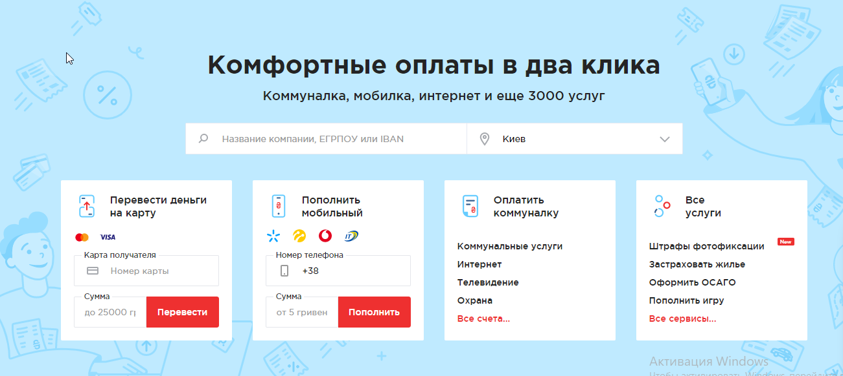
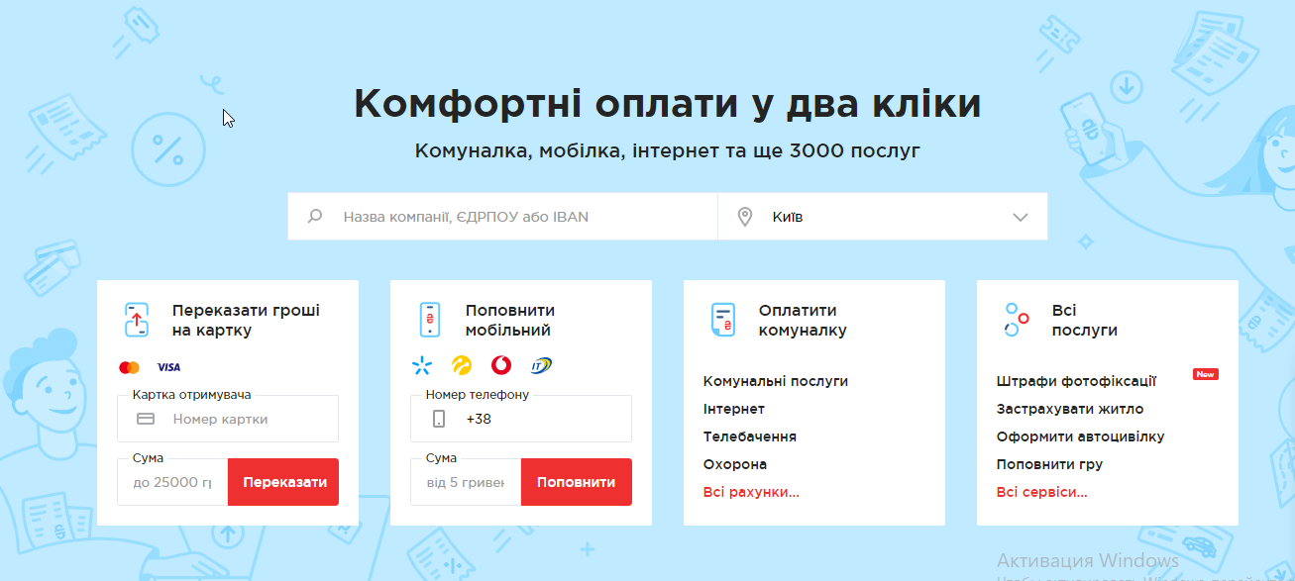
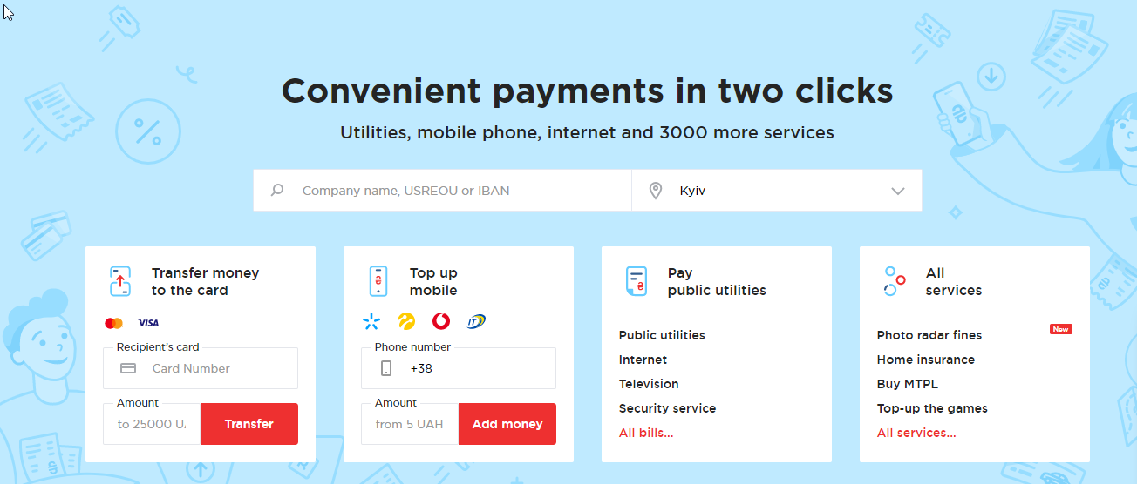
Body
Блок оплат, перевода, пополнения

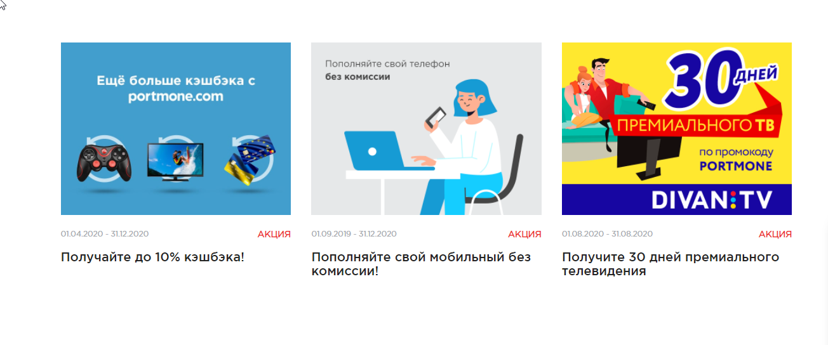
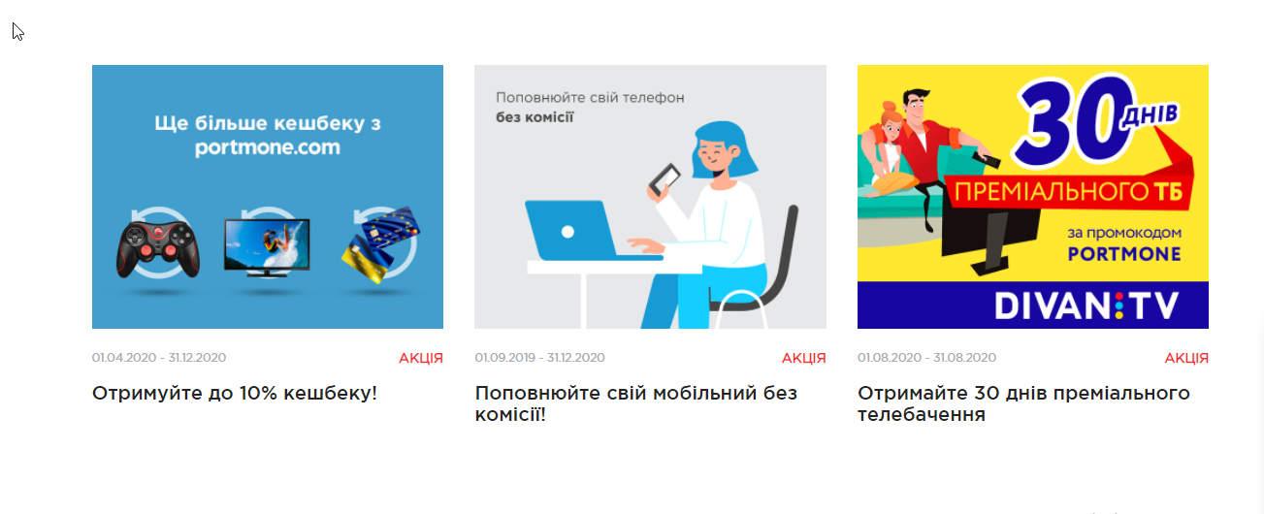
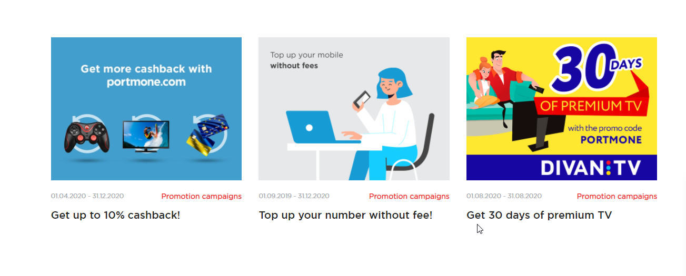
Блок акций

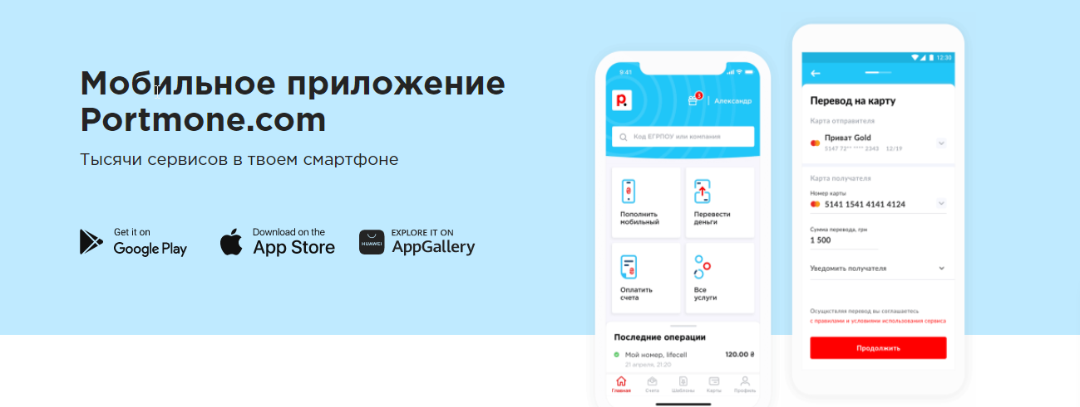
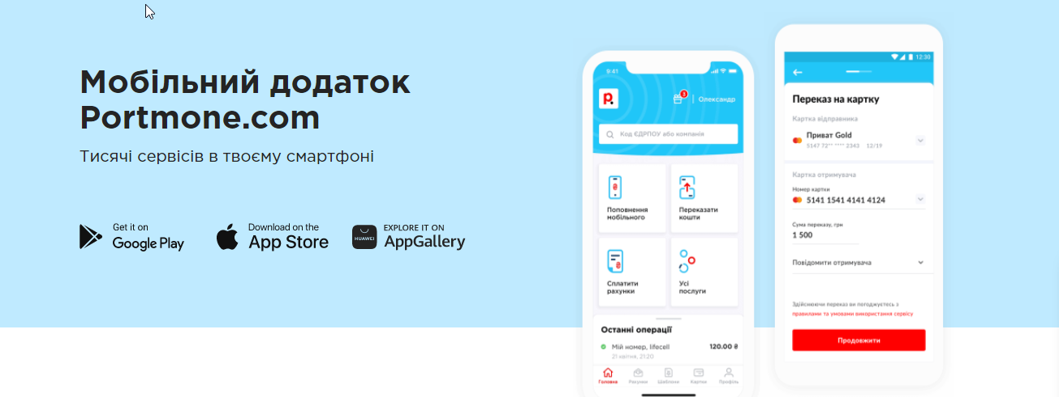
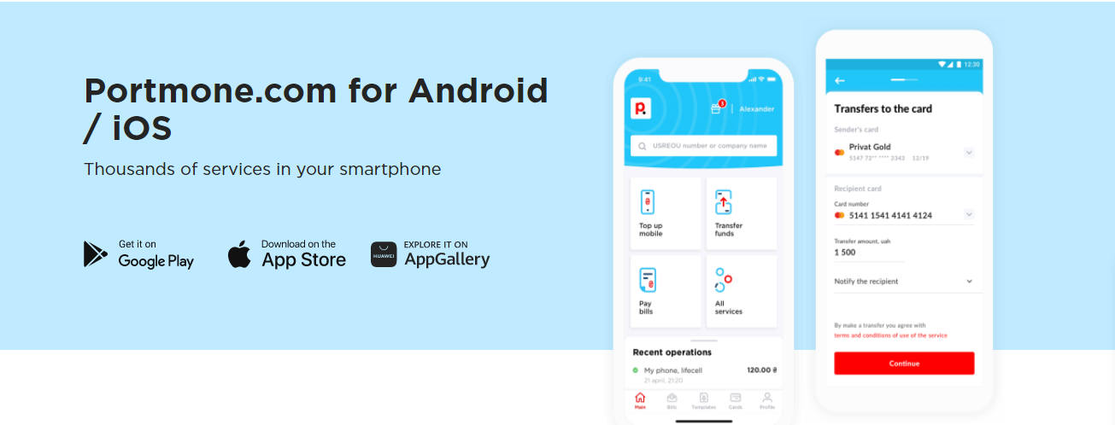
Блок с ссылками на скачивание предложения для разных операционых систем




Блок рекламы сайта

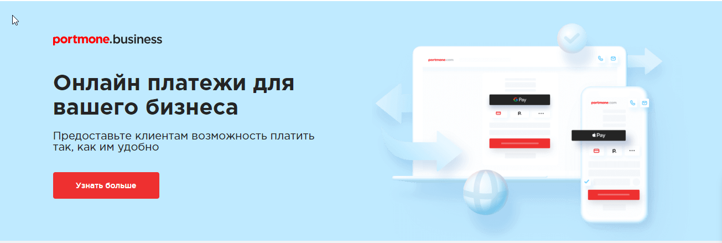
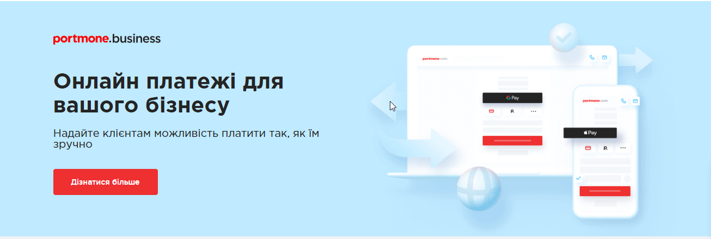
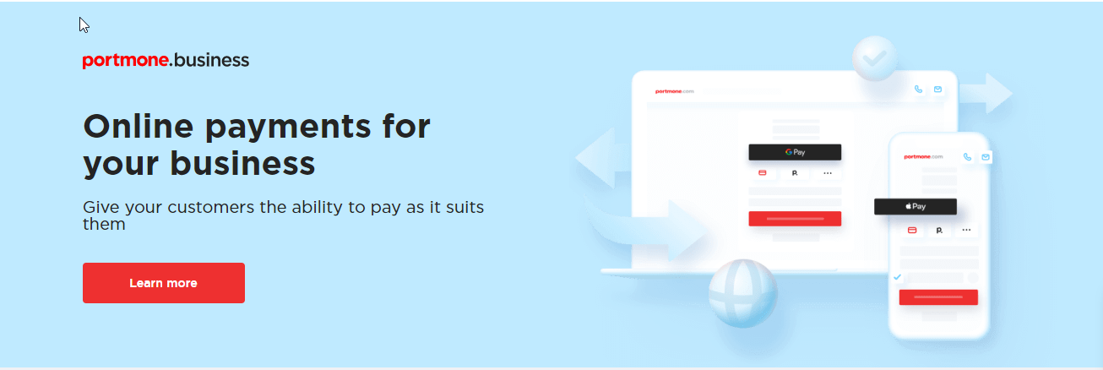
Блок оплаты услуг для бизнеса

Блок наград и сертификаций

